Sheet1
ფასების ცხრილი
N | პროდუქტი | სპეციპიკაციები | ერთჯერადად დასაბეჭდი საქონლის სავარაუდო მინიმალური რაოდენობები | ჯამური რაოდენობა | ერთეულის ფასი (დღგ-ს ჩათვლით) | სულ თანხა (დღგ-ს ჩათვლით)
1 | 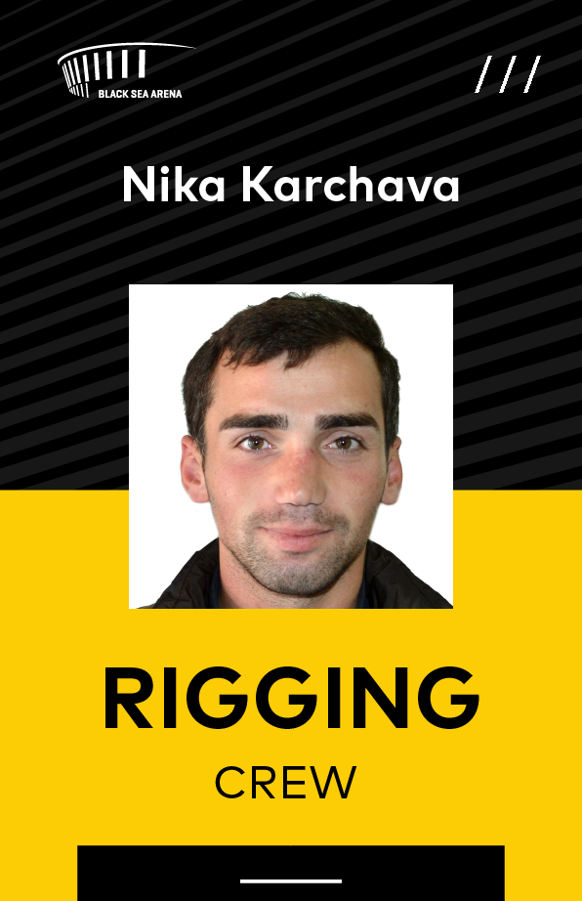 | სახელობითი ბეიჯი თოკით ზომა: 9,5x6,5 აუცილებლად მომრგვალებული კუთხეებით მასალა: ბეიჯი პლასტიკის (არა ჩიპიანი) ორმხრივი ბრენდირებით, თოკის ჩამოსაკიდებელი ნახვრეტით | 65 | 65

2 |  | ბეიჯი თოკით ზომა: 11x8 მასალა: ბეიჯი მყარი ლამინაციით აუცილებლად მომრგვალებული კუთხეებით ორმხრივი ბრენდირებით, თოკის ჩამოსაკიდებელი ნახვრეტით | 250 მედია - 100 არტისტი - 50 ქრიუ - 50 პოლიცია - 50 | 2000

3 |  | პოსტერი ზომა: A2 პრინტი: ოვსეტი ქაღალდი: არანაკლებ 170 გრ. ცარცი | 3000 | 18000

4 |  | პოსტერი ზომა: A0 პრინტი: პლოტერი ქაღალდი: არანაკლებ 170 გრ. ფოტოქაღალდი | 3 | 24

5 | 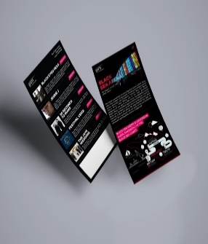 | ფლაერი ზომა: 21x11 პრინტი:ოვსეტი ქაღალდი: არანაკლებ 200 გრ. ორმხრივი ბეჭვდა ინგლისურენოვანი | 20000 | 20000

6 |  | პოსტერი ზომა: 140.5x90.5 პრინტი: პლოტერი ქაღალდი: არანაკლებ 170 გრ. ფოტოქაღალდი | 4 | 32

N | პროდუქტი | სპეციპიკაციები | მაისურის ზომა | ჯამური რაოდენობა | ერთეულის ფასი (დღგ-ს ჩათვლით) | სულ თანხა (დღგ-ს ჩათვლით)
 | მაისურები: | ბეჭდვის ტიპი - თერმო გადაყვანის ფირი ან/და შოლკოგრაფია. მაისურის ხარისხი - 100% ბამბა (მაღალი ხარისხის, მოკლე მკლავიანი,მრგვალი დაბალი ყელით.ფერები, ზომები და ვიზუალი მოთხოვნის შესაბამისად შეიძლება შეიცვალოს.

1 | 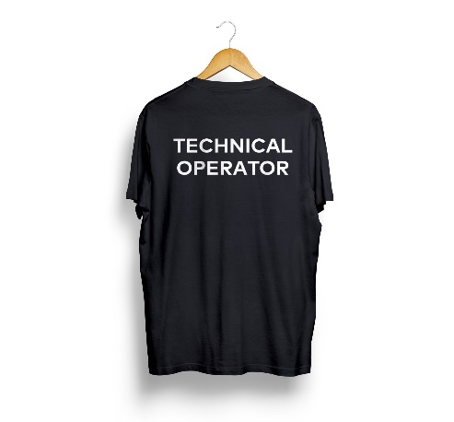 | 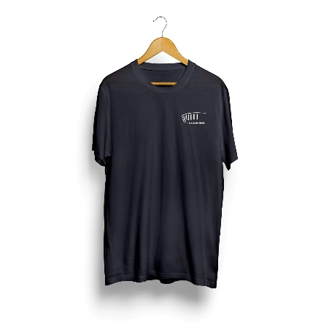 ტექნიკის ოპერატორი, | S - 2 Xl - 2 | 4

2 | 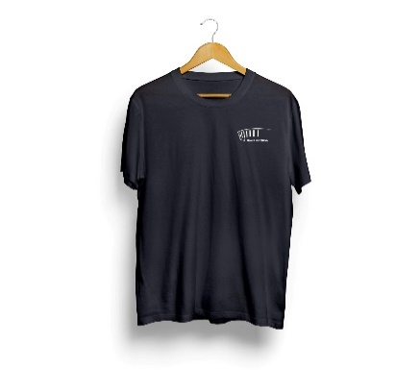 | 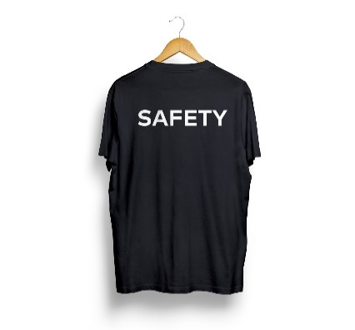 უსაფრთხოება | XL - 2 | 2

3 |  | 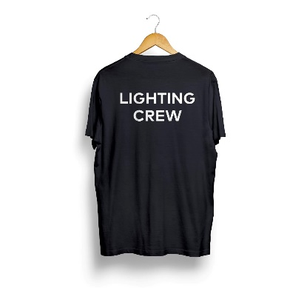 განათება | S - 4 M-8 L - 4 | 16

4 | 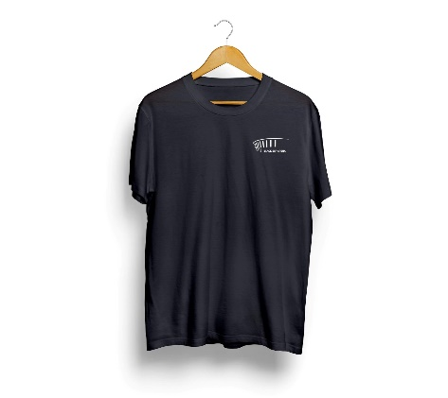 |  სცენა | L - 10 XL - 4 XXL - 2 | 16

5 |  |  რიგერები | S - 6 M - 2 L - 2 | 10

6 | 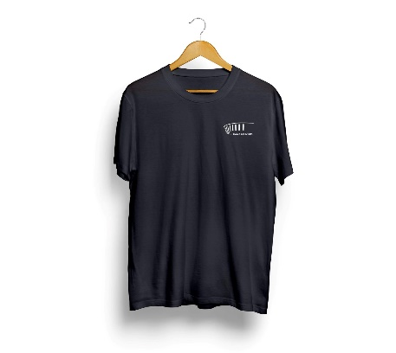 | 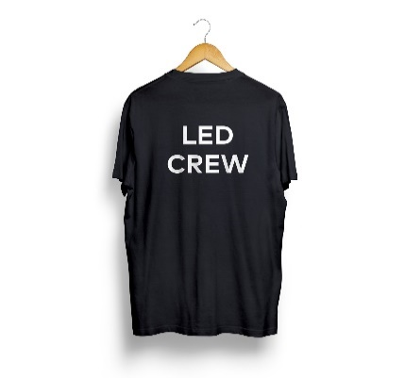 LED | M - 2 L - 2 2 XL - 4 | 8

7 |  | 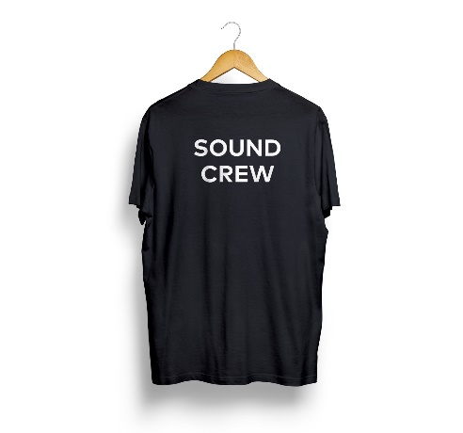 გახმოვანება | M - 8 L - 2 | 10

8 |  | 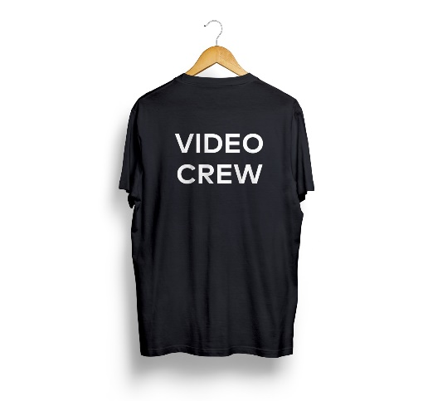 ვიდეო | M - 2 XL - 2 | 4

 | ჯამი

 |  | (პრეტენდენტის დასახელება) |  |  | (ხელმოწერა)

